Лист1

 | Бланк заказа

ИНН 7743944160/ОГРН 5147746257357
125183 Москва, ул. Генерала Рычагова,
дом 20 помещение 2, комн. 1
Тел./факс:(495) 742-02-11
Руководитель проекта Кузнецова Светлана

Артикул | Фото | Наименование | размер | шт. | Цена | Заказ | Итого

 |  |  | см | в коробе | базовая | в коробах | по позиции
Скоро в продаже!!!

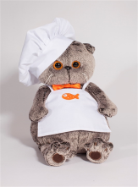
 | 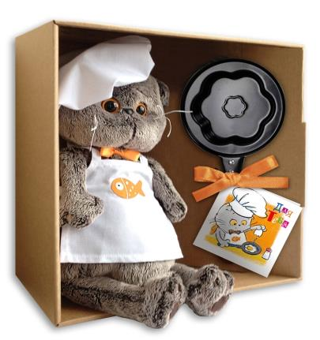 | 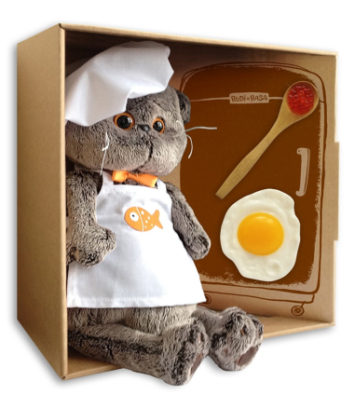
Новинка!!!
Ks19-021 |  | Басик - шеф-повар с 05.03. | 19 | 12 | 570 |  | 0
Ks30-021 |  | Басик - шеф-повар с 05.03. | 30 | 6 | 980 |  | 0

Ks19-027 | 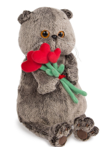 | Басик с букетом нет в наличии | 19 | 12 | 507 |  | 0
Ks22-027 |  | Басик с букетом нет в наличии | 22 | 6 | 600 |  | 0
Ks25-027 |  | Басик с букетом | 25 | 6 | 754 |  | 0
Ks30-027 |  | Басик с букетом нет в наличии | 30 | 6 | 955 |  | 0
Ks19-030 | 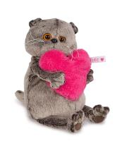 | Басик с розовым сердцем | 19 | 12 | 505 |  | 0
Ks22-030 |  | Басик с розовым сердцем | 22 | 6 | 621 |  | 0
Ks25-030 |  | Басик с розовым сердцем | 25 | 6 | 678 |  | 0
Ks30-030 |  | Басик с розовым сердцем | 30 | 6 | 875 |  | 0

Ks19-017 | 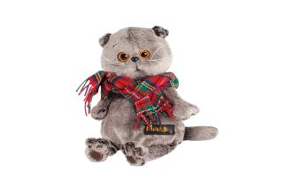 | Басик и красный шарф в клеточку нет в наличии | 19 | 12 | 492 |  | 0
Ks22-017 |  | Басик и красный шарф в клеточку | 22 | 6 | 627 |  | 0
Ks25-017 |  | Басик и красный шарф в клеточку | 25 | 6 | 703 |  | 0
Ks30-017 |  | Басик и красный шарф в клеточку | 30 | 6 | 888 |  | 0
Ks30-020 | 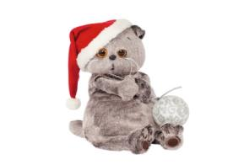 | Басик и новогодний колпачок | 30 | 6 | 1005 |  | 0

Ks22-014 | 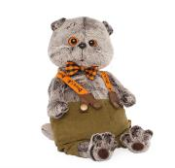 | Басик в штанах на подтяжках нет в наличии | 22 | 6 | 702 |  | 0
Ks25-014 |  | Басик в штанах на подтяжках нет в наличии | 25 | 6 | 783 |  | 0
Ks30-014 |  | Басик в штанах на подтяжках | 30 | 6 | 995 |  | 0

Ks19-015 | 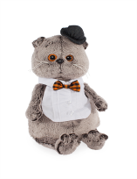 | Басик в манишке | 19 | 12 | 565 |  | 0
Ks22-015 |  | Басик в манишке | 22 | 6 | 685 |  | 0
Ks25-015 |  | Басик в манишке | 25 | 6 | 752 |  | 0
Ks30-015 |  | Басик в манишке | 30 | 6 | 970 |  | 0
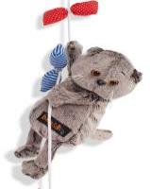
Kv19-019 |  | Басик и канат (игрушка-сувенир на веревке с карабином) нет в наличии | 19 | 12 | 495 |  | 0

Kp40-012 | 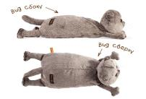 | Кот-подушка | 40 | 4 | 795 |  | 0

Ks19-011 | 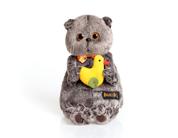 | Басик с уточкой нет в наличии | 19 | 12 | 505 |  | 0
Ks22-011 |  | Басик с уточкой | 22 | 6 | 621 |  | 0
Ks25-011 |  | Басик с уточкой | 25 | 6 | 678 |  | 0
Ks30-011 |  | Басик с уточкой | 30 | 6 | 875 |  | 0

Ks19-012 | 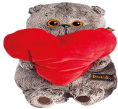 | Басик с сердечком | 19 | 12 | 505 |  | 0
Ks22-012 |  | Басик с сердечком | 22 | 6 | 621 |  | 0
Ks25-012 |  | Басик с сердечком | 25 | 6 | 678 |  | 0
Ks30-012 |  | Басик с сердечком | 30 | 6 | 875 |  | 0

Kl18-001 | 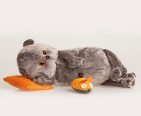 | Басик с подушкой и мышкой | 18 | 12 | 480 |  | 0
Kl26-001 |  | Басик с подушкой и мышкой | 26 | 6 | 678 |  | 0

Ks19-002 | 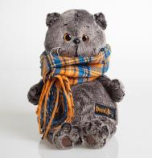 | Басик и шарф в клеточку нет в наличии | 19 | 12 | 492 |  | 0
Ks22-002 |  | Басик и шарф в клеточку нет в наличии | 22 | 6 | 627 |  | 0
Ks25-002 |  | Басик и шарф в клеточку нет в наличии | 25 | 6 | 703 |  | 0
Ks30-002 |  | Басик и шарф в клеточку | 30 | 6 | 888 |  | 0

Ks19-03 | 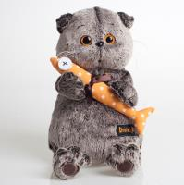 | Басик и килька в горошек нет в наличии | 19 | 12 | 465 |  | 0
Ks22-003 |  | Басик и килька в горошек нет в наличии | 22 | 6 | 584 |  | 0
Ks25-003 |  | Басик и килька в горошек нет в наличии | 25 | 6 | 652 |  | 0

Ks19-004 | 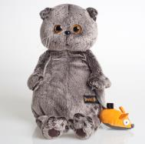 | Басик и мышка | 19 | 12 | 478 |  | 0
Ks22-004 |  | Басик и мышка | 22 | 6 | 585 |  | 0
Ks25-004 |  | Басик и мышка | 25 | 6 | 665 |  | 0
Ks30-004 |  | Басик и мышка | 30 | 6 | 850 |  | 0

Ks19-005 | 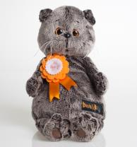 | Басик и медаль нет в наличии | 19 | 12 | 478 |  | 0
Ks22-005 |  | Басик и медаль нет в наличии | 22 | 6 | 585 |  | 0
Ks25-005 |  | Басик и медаль нет в наличии | 25 | 6 | 655 |  | 0
Ks30-005 |  | Басик и медаль нет в наличии | 30 | 6 | 850 |  | 0

Ks19-006 | 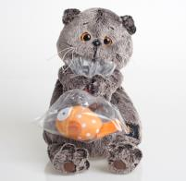 | Басик и карасик в пакете | 19 | 12 | 478 |  | 0
Ks22-006 |  | Басик и карасик в пакете | 22 | 6 | 585 |  | 0
Ks25-006 |  | Басик и карасик в пакете | 25 | 6 | 665 |  | 0

Ks19-007 | 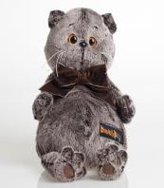 | Басик и бантик-бабочка нет в наличии | 19 | 12 | 465 |  | 0
Ks22-007 |  | Басик и бантик-бабочка нет в наличии | 22 | 6 | 585 |  | 0
Ks25-007 |  | Басик и бантик-бабочка нет в наличии | 25 | 6 | 653 |  | 0

Ks30-008 | 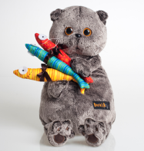 | Басик и 3 цветных кильки | 30 | 6 | 890 |  | 0

Ks19-009 | 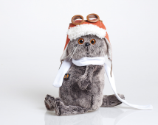 | Басик в шлеме и шарфе нет в наличии | 19 | 12 | 560 |  | 0
Ks22-009 |  | Басик в шлеме и шарфе нет в наличии | 22 | 6 | 689 |  | 0
Ks25-009 |  | Басик в шлеме и шарфе нет в наличии | 25 | 6 | 770 |  | 0
Ks30-009 |  | Басик в шлеме и шарфе нет в наличии | 30 | 6 | 982 |  | 0

Ks19-010 | 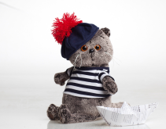 | Басик в тельняшке и берете нет в наличии | 19 | 12 | 560 |  | 0
Ks22-010 |  | Басик в тельняшке и берете нет в наличии | 22 | 6 | 689 |  | 0
Ks25-010 |  | Басик в тельняшке и берете нет в наличии | 25 | 6 | 770 |  | 0
Ks30-010 |  | Басик в тельняшке и берете нет в наличии | 30 | 6 | 982 |  | 0
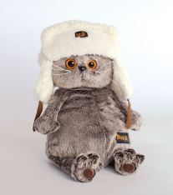
Ks19-013 |  | Басик в шапке-ушанке нет в наличии | 19 | 12 | 535 |  | 0
Ks22-013 |  | Басик в шапке-ушанке нет в наличии | 22 | 6 | 640 |  | 0
Ks25-013 |  | Басик в шапке-ушанке нет в наличии | 25 | 6 | 703 |  | 0
Ks30-013 |  | Басик в шапке-ушанке нет в наличии | 30 | 6 | 915 |  | 0
 |  |  |  |  | Итого коробов | 0 |  | 30-45 | 45-60 | 60-80 | 80-100 | 100-120 | 120-140 | 140-160 | 160-180 | 180-200 | >200
 |  |  |  |  | Сумма заказа |  | 0 | 1 | 2 | 3 | 4 | 5 | 6 | 7 | 8 | 9
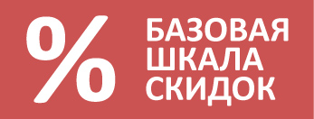
 |  |  |  |  | Ваша скидка |  | 0

 |  |  |  |  | Сумма заказа |  | 0
 | Свыше 30000 руб. - 1%
 | Свыше 45000 руб. - 2%
 | Свыше 60000 руб. - 3%
 | Свыше 80000 руб. - 4%
 | Свыше 100 000 руб. - 5%
 | Свыше 120 000 руб. - 6%
 | Свыше 140 000 руб. - 7%
 | Свыше 160 000 руб. - 8%
 | Свыше 180 000 руб. - 9%
 | Свыше 200 000 руб. - 10%

